NSSU schemat + legenda
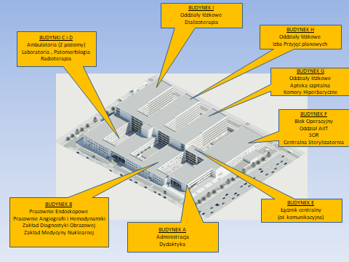
Legenda: znaczenie kolorów
KAMERY - DODAWANE | 88 | SUMA
KAMERY - ISTNIEJĄCE
PUNKTY NADZORU - ISTNIEJĄCE
Przełącznik sieci LAN - DODAWANE | 6 | SUMA

J 0
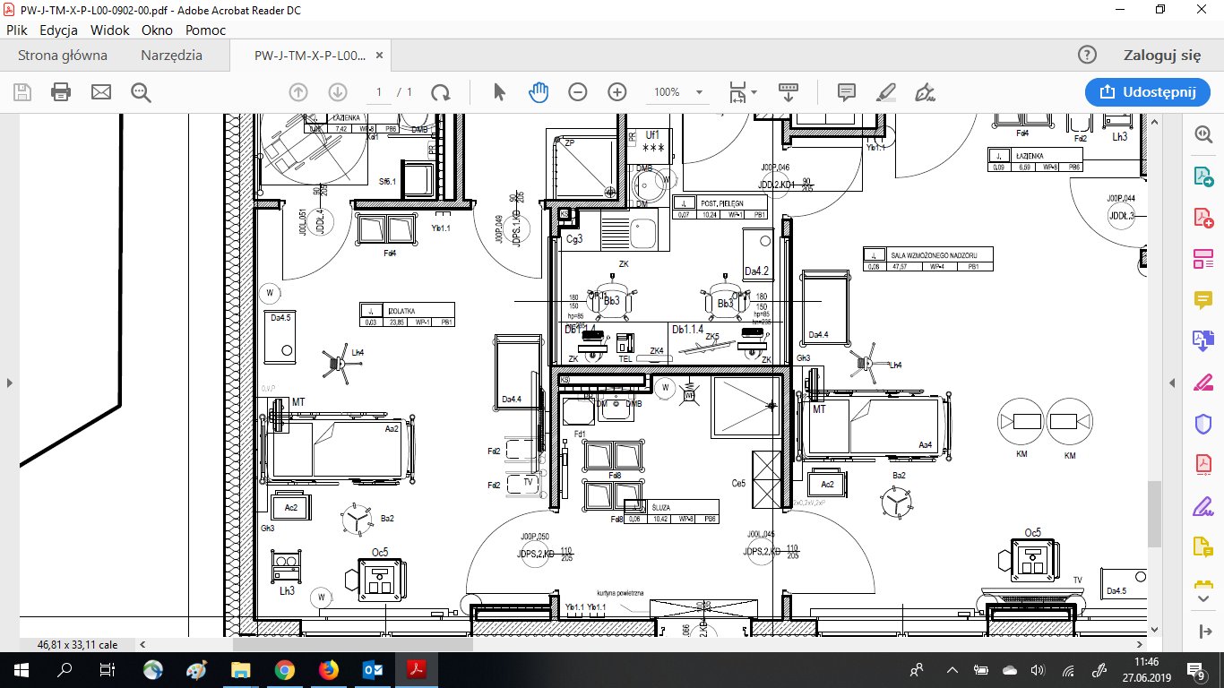

 | nr PPD | PPD.J.1.0
 | Izolatka J.0.03
liczba nowych kamer (lokalizację ozn. niebieską strzałką) | 1
Czy potrzebny przełącznik sieciowy (T/N) | N
Czy potrzebny patchpanel do PPD (T/N) | zakończyć na panelu P3

F +1 SOR
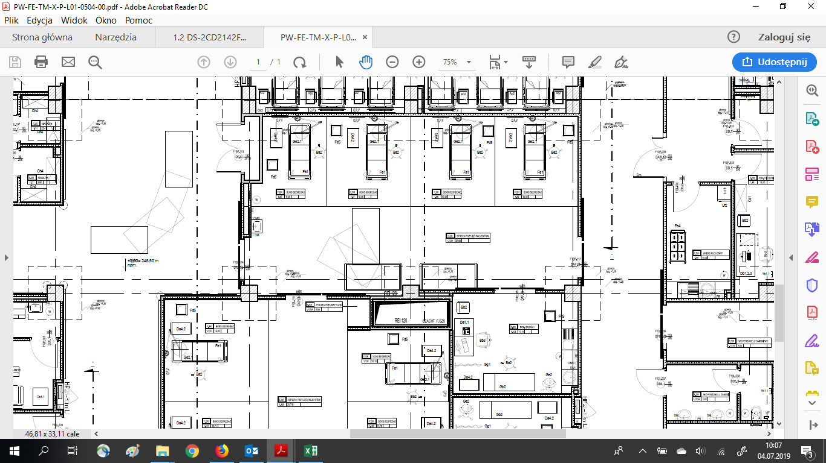

liczba nowych kamer (lokalizację ozn. niebieską strzałką) | 2
Czy potrzebny przełącznik sieciowy (T/N) | N
Czy potrzebny patchpanel do PPD (T/N) | zakończyć na panelu P3

 | Strefa przyjęć F.SR.1.129
 | nr PPD

